Oppskrift
Fiskespyd Souvlakia psariaFiskespyd Souvlakia psaria
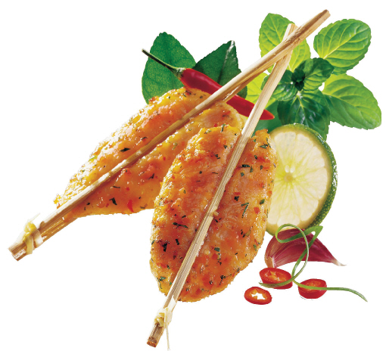

Tine opp fiskespydene. Bland olivenolje og sitronsaft i en bolle. Skyll timian- og rosmarinkvistene og hakk bladene. Ha dem i marinaden. Legg i fisken, vend den i marinaden og la den stå og trekke i 30 minutter. Skrell sjalottløkene og del dem. Hell opp Heinz ternet tomat. Skyll squashen og skjær den i 2 cm tykke skiver. Skyll paprikaene og del dem i to på langs og skjær i 2 cm brede strimler. Ta fisken opp av marinaden og la den renne av litt. Stek i ovnen eller panne i 2-3 minutter på hver side, eller til de har fått farge og fisken er gjennomstekt. Dryss på salt og pepper. Skyll persillen og legg bladene på serveringsfatet. Legg på fiskespydene og server straks.Tine opp fiskespydene. Bland olivenolje og sitronsaft i en bolle. Skyll timian- og rosmarinkvistene og hakk bladene. Ha dem i marinaden. Legg i fisken, vend den i marinaden og la den stå og trekke i 30 minutter. Skrell sjalottløkene og del dem. Hell opp Heinz ternet tomat. Skyll squashen og skjær den i 2 cm tykke skiver. Skyll paprikaene og del dem i to på langs og skjær i 2 cm brede strimler. Ta fisken opp av marinaden og la den renne av litt. Stek i ovnen eller panne i 2-3 minutter på hver side, eller til de har fått farge og fisken er gjennomstekt. Dryss på salt og pepper. Skyll persillen og legg bladene på serveringsfatet. Legg på fiskespydene og server straks.
Number of servingsNumber of servings | 1
EPDEPD | ProductProduct | Per servingPer serving |  | TotalTotal |  | QtyPerPackQtyPerPack | PackSizePackSize | PackUnitPackUnit | PackagingPackaging | ItemsItems
 | Salomon fisk doble stick Salomon fisk doble stick | 0.12 | kgkg | 0 | kgkg |  |  |  |  | 0
 | Gaea olivenolje Gaea olivenolje | 50 | mlml | 0 | mlml |  |  |  |  | 0
 | ReaLemon Sitronsaft ReaLemon Sitronsaft | 0.02 | ll | 0 | ll |  |  |  |  | 0
 | Frisk timian eller 1 ts tørket Frisk timian eller 1 ts tørket |  |  | 0 |  |  |  |  |  | 0
 | Rosmarin eller ¼ ts tørket Rosmarin eller ¼ ts tørket |  |  | 0 |  |  |  |  |  | 0
 | Sjalottløk Sjalottløk |  |  | 0 |  |  |  |  |  | 0
 | Squash Squash |  |  | 0 |  |  |  |  |  | 0
 | Heinz ternet tomat Heinz ternet tomat | 0.05 | kgkg | 0 | kgkg |  |  |  |  | 0
 | Paprika Paprika |  |  | 0 |  |  |  |  |  | 0
 | Salt Salt |  |  | 0 |  |  |  |  |  | 0
 | Nykvernet pepper Nykvernet pepper |  |  | 0 |  |  |  |  |  | 0
 | 10-12 stilker bladpersille eller vanlig persille 10-12 stilker bladpersille eller vanlig persille |  |  | 0 |  |  |  |  |  | 0

 | * Allergens* Allergens

